1.IDENTIFICACION
INFORMACIÓN GENERAL |  | INFORMACIÓN DEL ESTUDIO RESPECTIVO
 |  | NODO NÚMERO |  |  |  |  | 4428
 |  | INFORME NÚMERO |  |  |  |  | 1605
CONTRATISTA | UNIÓN TEMPORAL MOVILIDAD 2014 | ORDEN DE TRABAJO No. |  |  |  |  | PROGRAMACION BASICA
 |  | FECHA DE LA ORDEN DE TRABAJO |  |  |  |  | -
 |  | FECHA DE LA TOMA DE INFORMACIÓN |  |  |  |  | 060914
 |  | DÌA DE LA SEMANA
OBJETO DEL CONTRATO | REALIZAR LA TOMA DE INFORMACIÓN DE CAMPO, COMO INSUMO DEL PROGRAMA DE MONITOREO, SEGUIMIENTO Y PLANEACIÓN DEL TRÁNSITO Y EL TRANSPORTE DE BOGOTA D.C | TIPO DE ESTUDIO |  |  |  |  | VOLÚMENES POR TIPO DE VEHÍCULO DISCRIMINANDO CAMIONES
 |  | NOMBRE DEL ARCHIVO |  |  |  |  | 4428_AK_104_X_AC_145_140906_VOL_V1.xlsx
 |  | CÓDIGO DEL ESTUDIO |  |  |  |  | VOL
 |  | LUGAR DE LA TOMA DE INFORMACIÓN
NÚMERO DE CONTRATO | 2072-2013 | COORDENADA X |  |  |  |  | LONGITUD
 |  | COORDENADA Y |  |  |  |  | LATITUD

FECHA DE INICIO DEL CONTRATO | 22-01-2014 | PROFESIONALES RESPONSABLES
 |  | CONSULTOR (DIRECTOR) |  |  |  |  | ING. MSC. SANDRA LUCIA NAVAS TEQUIA
 |  | CONSULTOR (COORDINADOR GENERAL) |  |  |  |  | ING. MSC. LUIS FERNANDO RUBIANO BARRERO
INTERVENTORÍA | UNIVERSIDAD NACIONAL DE COLOMBIA | CONSULTOR (EXPERTO EN TRÁNSITO Y TRANSPORTE) |  |  |  |  | ING. ESP. DIANA PAOLA PARADA
 |  | CONSULTOR (ING ANÀLISIS) |  |  |  |  | ING. JUAN MANUEL VILLAMARÍN
 |  | INTERVENTORÍA (DIRECTOR) |  |  |  |  | ING. MSC. ARTURO ZARATE
 |  | INTERVENTORÍA (ESPECIALISTA) |  |  |  |  | ING. MSC. WILLIAM CASTRO
 |  | INTERVENTORÍA (RESIDENTE) |  |  |  |  | ING. JOSÉ EDWIN TORRES
OBJETO DEL CONTRATO | INTERVENTORÍA TÉCNICA, ADMINISTRATIVA Y FINANCIERA PARA LA TOMA DE INFORMACIÓN DE CAMPO COMO INSUMO DEL PROGRAMA DE MONITOREO, SEGUIMIENTO Y PLANEACIÓN DEL TRÁNSITO Y TRANSPORTE DE BOGOTÁ D.C. | SUPERVISOR SECRETARIA MOVILIDAD |  |  |  |  | ING. FABIAN GONZALEZ

 |  | VERSIONES DEL ESTUDIO
 |  | NÚMERO |  | FECHA | OBSERVACIONES
NÚMERO DE CONTRATO | 2072-2013 | Versión 0 |  | 19/09/2014
 |  | Versión 1 |  | 06/10/2014 | SE ATENDIERON OBSERVACIONES DE INTERVENTORÍA SEGÚN OFICIO FI-INT-CMTTUB14-549-14, SE DA RESPUESTA MEDIANTE OFICIO N° ICV-187-C-957. Para el período de las 11:30 en el acceso 1, se verificó el volumen de camiones de cuatro ejes encontrando un error de digitación; se realizan las respectivas modificaciones.
 |  | Versión 2
FECHA DE INICIO DEL CONTRATO | 21-01-2014 | Versión 3

 |  | DESCRIPCIÓN DE LA TOMA DE INFORMACIÓN
 |  | TIPO DE VEHÍCULO | FACTOR DE EQUIVALENCIA | MOVIMIENTOS AFORADOS |  |  | No. DE PERÍODOS | HORA
ESQUEMA |  |  |  | ACCESO | LENTA | RÁPIDA | HORARIO DEL PERÍODO No. 1 | 22:00-06:00
 |  | L | 1 | NORTE | 1 |  | HORARIO DEL PERÍODO No. 2 | 06:00-14:00
 |  | C | 2 | SUR | 2 |  | HORARIO DEL PERÍODO No. 3 | 14:00-22:00
 |  |  |  | OCCIDENTE | 3 |  | No. DE HORAS TOMADAS | 24
 |  | BT | 2 | ORIENTE | 4 |  | HORARIO DE LA TOMA DE INFORMACIÓN | 22:00-22:00
 |  | B | 2 |  |  |  | No. DE EQUIPOS UTILIZADOS | 12
 |  |  |  | OBSERVACIONES DE LA TOMA DE INFORMACIÒN
 |  | AL | 2 | OBSERVACION |  |  |  |  | ACCESO
 |  | AT | 2.5 | DESDE LAS 13:15 HASTA LAS 13:40 SE PRESENTA LLUVIA EN EL PUNTO |  |  |  |  | TODOS
 |  | BA | 2.5 | DESDE LAS 14:00 HASTA LAS 14:20 SE PRESENTAN LLUVIA EN EL PUNTO |  |  |  |  | TODOS
 |  | ESP | 2 | CONGESTIÓN VEHICULAR DESDE LAS 09:00 |  |  |  |  | SUR
 |  | INT | 2 | CONGESTIÓN VEHICULAR DESDE LAS 16:00 HASTA LAS 16:55 |  |  |  |  | SUR
 |  | C2P | 2.5 | CONGESTIÓN VEHICULAR DESDE LAS 17:30 HASTA LAS 18:00 |  |  |  |  | SUR
 |  | C2G | 2.5 | CONGESTIÓN VEHICULAR DESDE LAS 20:00 HASTA LAS 20:08 |  |  |  |  | SUR
 |  | C3 | 2.5 | EN EL MOVIMIENTO 3B, EL DATO BUSES CORRESPONDE A BUSES PADRONES DEL SISTEMA TRANSMILENIO |  |  |  |  | OCCIDENTE
 |  | C4 | 2.5 | CONGESTIÓN VEHICULAR DESDE LAS 08:15 HASTA LAS 10:33 |  |  |  |  | ORIENTE
 |  | C5 | 2.5
 |  | C6 | 2.5
 |  | >C6 | 2.5
 |  | M | 0.5
 |  | BIC | 0.3

 |  | ANALISIS PUNTUAL
 |  | LA INTERSECCIÓN AVENIDA CARRERA 104 (AVENIDA CIUDAD DE CALI) CON AVENIDA CALLE 145 (AVENIDA SUBA) SE ENCUENTRA UBICADA AL NOROCCIDENTE DE LA CIUDAD, EN LA LOCALIDAD DE SUBA. LA AVENIDA CARRERA 104 CUENTA CON 2 CALZADAS UNA POR SENTIDO, CADA UNA CON TRES CARRILES DE CIRCULACIÓN EN CADA SENTIDO PARA TRÁFICO MIXTO CON SU RESPECTIVO SEPARADOR CENTRAL Y QUE PERMITE LA CIRCULACIÓN VEHICULAR EN SENTIDO NORTE-SUR Y VICEVERSA, POR OTRA PARTE, LA AVENIDA CALLE 145 CUENTA CON DOS CALZADAS, UNA POR SENTIDO CADA UNA DE 4 CARRILES DE CIRCULACIÓN EN CADA SENTIDO PARA TRÁFICO MIXTO PERMITIENDO LA CIRCULACIÓN VEHICULAR EN SENTIDO OCCIDENTE-ORIENTE Y VICEVERSA. EL VOLUMEN TOTAL AFORADO EL DÍA SÁBADO 06 DE SEPTIEMBRE DE 2014 FUE DE 110.357 VEHÍCULOS MIXTOS, DISTRIBUIDOS DE LA SIGUIENTE MANERA: EL 68,8% CORRESPONDEN A VEHÍCULOS LIVIANOS, EL 16,4% A MOTOS, EL 11,4% A TRANSPORTE PÚBLICO COLECTIVO Y MASIVO (COLECTIVOS, BUSETA / BUSETON, BUSES) Y EL 2,5% A VEHÍCULOS DE CARGA. LOS PERÍODOS DE MÁXIMA DEMANDA SE PRESENTAN ENTRE LAS 11:15-12:15 HORAS, Y ENTRE LAS 16:00-17:00 HORAS. LA HORA PICO TOTAL DE LA INTERSECCIÓN SE REGISTRA ENTRE LAS 11:15-12:15 HORAS, PERIODO EN EL QUE SE MOVILIZA UN TOTAL DE 6.320 VEHÍCULOS MIXTOS, DE LOS CUALES EL 67,1% CORRESPONDE A VEHÍCULOS LIVIANOS, EL 18,5% A MOTOS, EL 10,5% A TRANSPORTE PÚBLICO COLECTIVO Y MASIVO, EL 3,4% A VEHICULOS DE CARGA Y FINALMENTE BICICLETAS CON UNA PARTICIPACIÓN DEL 0,5%.

 |  | REGISTRO FOTOGRÁFICO
 |  | 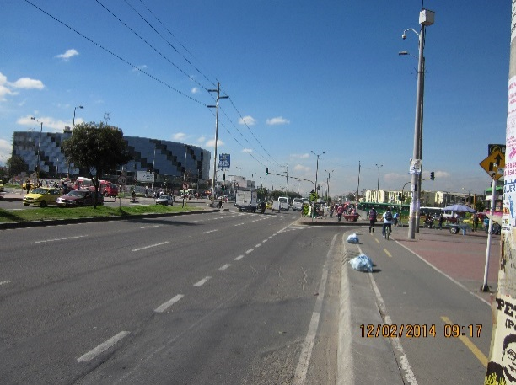 |  |  |  |  | 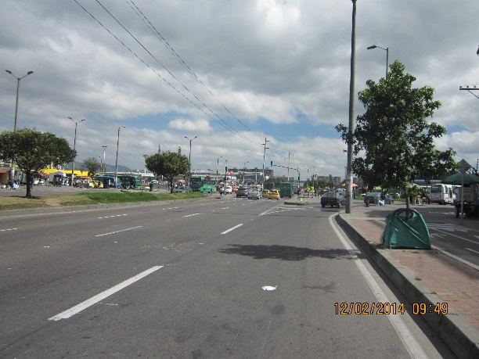

 |  | ACCESO NORTE |  |  |  |  | ACCESO SUR

 |  | 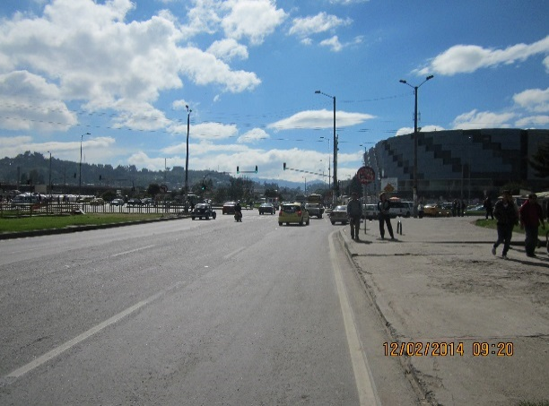 |  |  |  |  | 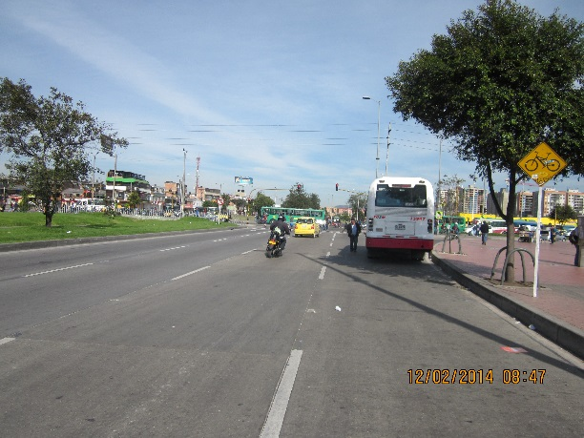

 |  | ACCESO OCCIDENTE |  |  |  |  | ACCESO ORIENTE

